Suavizados
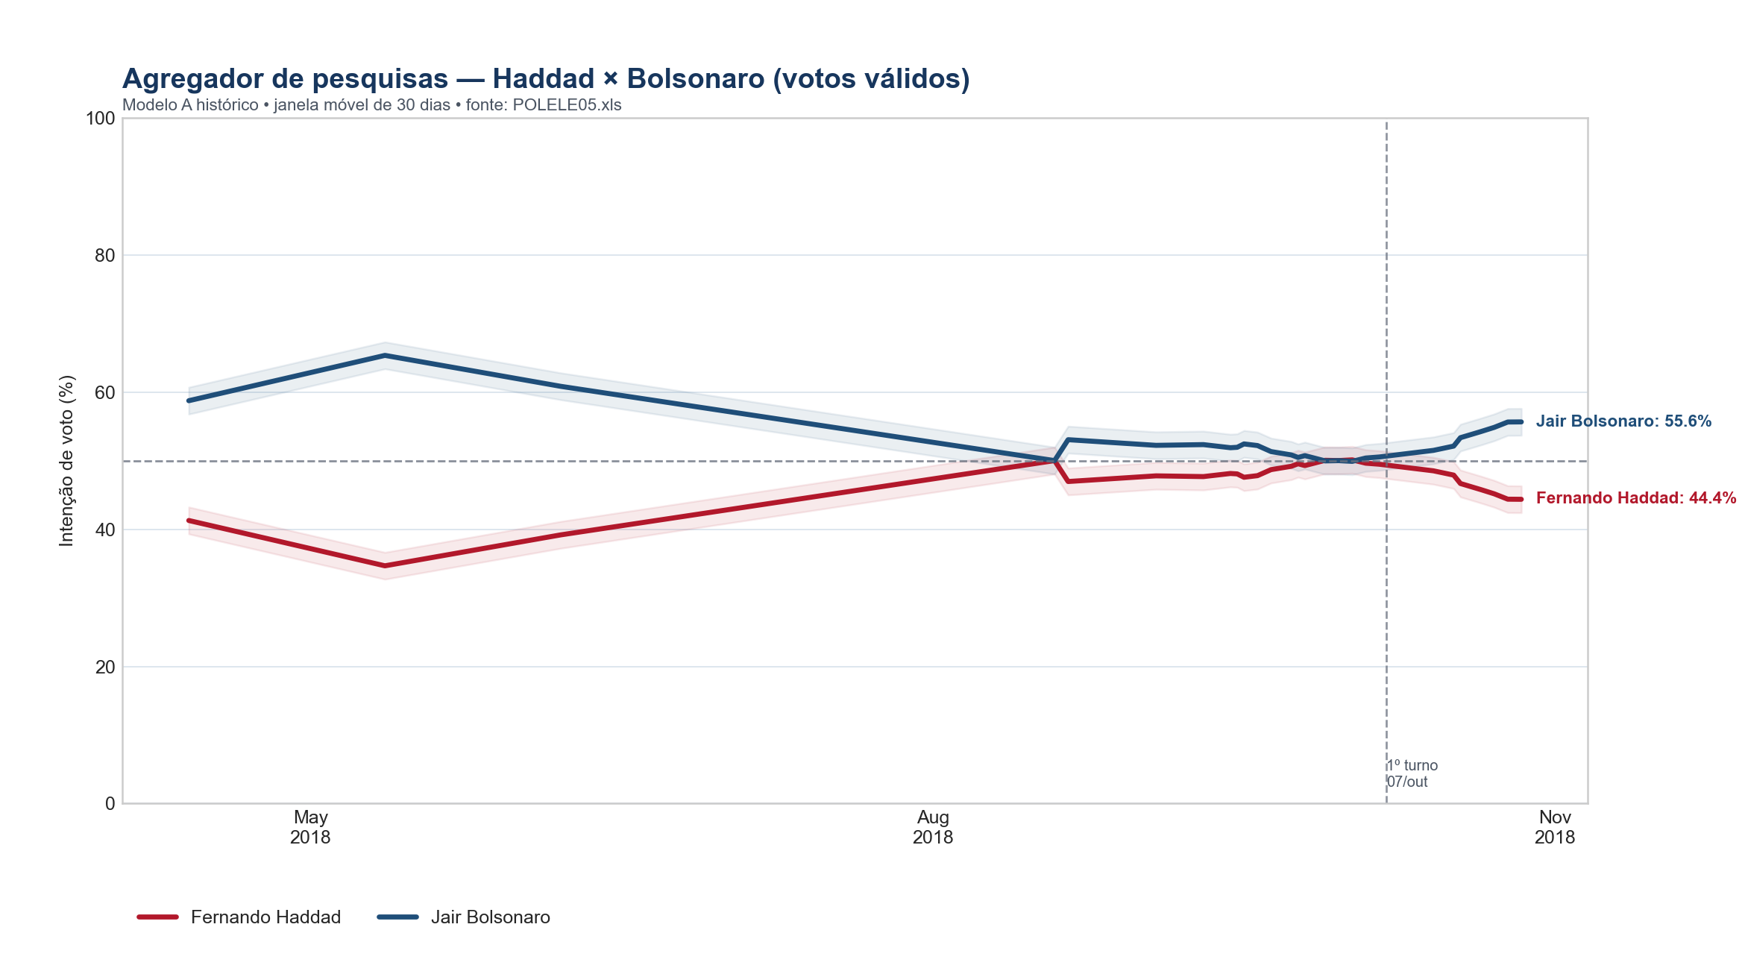
data | Fernando Haddad | Jair Bolsonaro
2018-04-13 | 41.3 | 58.7
2018-05-12 | 34.7 | 65.3
2018-06-07 | 39.2 | 60.8
2018-08-19 | 50.0 | 50.0
2018-08-21 | 47.0 | 53.0
2018-09-03 | 47.8 | 52.2
2018-09-10 | 47.7 | 52.3
2018-09-14 | 48.1 | 51.9
2018-09-15 | 48.1 | 51.9
2018-09-16 | 47.6 | 52.4
2018-09-18 | 47.8 | 52.2
2018-09-20 | 48.7 | 51.3
2018-09-23 | 49.2 | 50.8
2018-09-24 | 49.5 | 50.5
2018-09-25 | 49.3 | 50.7
2018-09-28 | 50.0 | 50.0
2018-09-30 | 50.0 | 50.0
2018-10-02 | 50.1 | 49.9
2018-10-04 | 49.6 | 50.4
2018-10-06 | 49.5 | 50.5
2018-10-14 | 48.5 | 51.5
2018-10-17 | 47.9 | 52.1
2018-10-18 | 46.7 | 53.3
2018-10-21 | 45.8 | 54.2
2018-10-23 | 45.2 | 54.8
2018-10-25 | 44.4 | 55.6
2018-10-27 | 44.4 | 55.6

